多规
北京市大兴区旧宫镇DX-0102-0340、DX-0102-6002、DX-0102-6003地块集体建设用地拟建设共有产权住房销售均价评估
序号 | 规划地块编号 | 用地性质 | 用地规模（平方米） | 地上建筑规模（平方米） | 容积率 | 建筑高度（米） | 建筑密度（%） | 绿地率（%） | 备注 | 建设共有产权房
1 | DX-0102-0340 | F81集体产业用地 | 10125.53 | 25313.825 | 2.5 | 60 | 35 | 30 | 建设共有产权房 | 2.34
2 | DX-0102-6002 | F81集体产业用地 | 11343.27 | 28358.175 | 2.5 | 60 | 35 | 30 | 建设共有产权房 | 2.5
3 | DX-0102-6003 | F81集体产业用地 | 13057.03 | 32642.575 | 2.5 | 60 | 35 | 30 | 建设共有产权房 | 2.45
合计 | - | - | 34525.83 | 86314.575 | - | - | - | - | - | 7.29
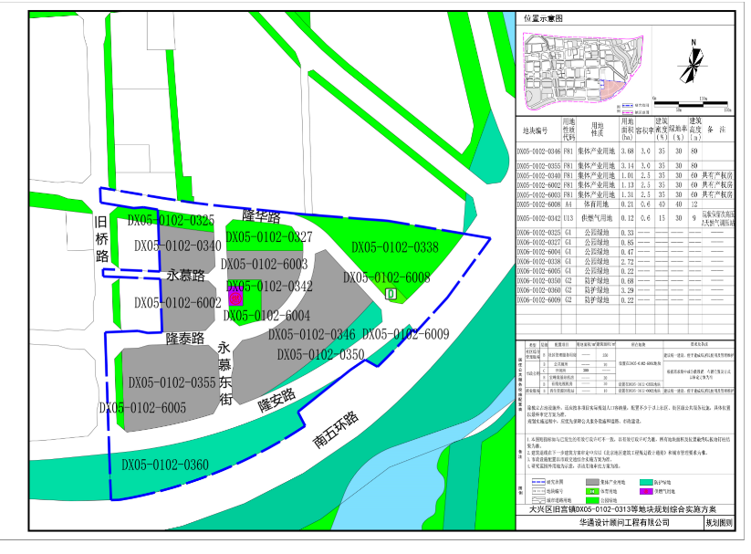
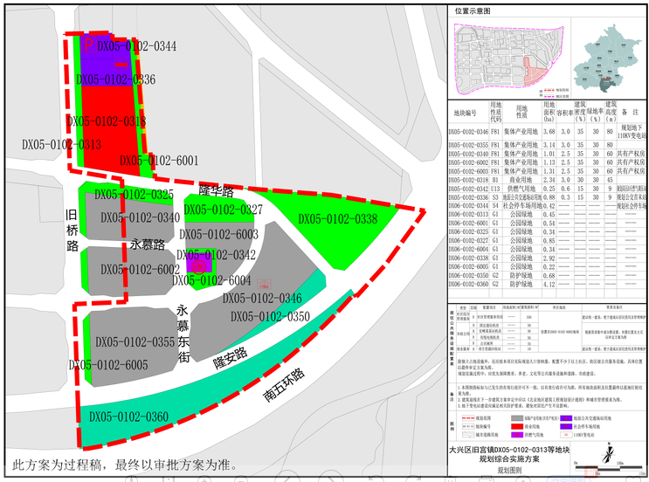

估价对象范围（规划实施方案指标）
地块编号 | 用地性质代码 | 用地性质 | 用地面积 | 容积率 | 建筑规模 | 建筑密度 | 绿地率 | 建筑高度 | 备注
DX-0102-0340 | F81 | 集体产业用地 | 1.01 | 2.5 | 2.525 | 35 | 30 | 60 | 共有产权房
DX-0102-6002 | F81 | 集体产业用地 | 1.13 | 2.5 | 2.825 | 35 | 30 | 60 | 共有产权房
DX-0102-6003 | F81 | 集体产业用地 | 1.31 | 2.5 | 3.275 | 35 | 30 | 60 | 共有产权房
 |  |  | 3.45 |  | 8.625

Sheet4
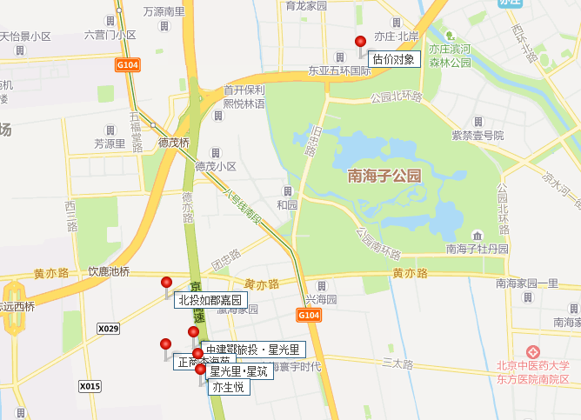
地块名称 | 城市 | 地块编号 | 用地性质 | 建设用地面积(㎡) | 规划建筑面积(㎡) | 容积率 | 出让方式 | 详细规划 | 集中供地 | 截止时间 | 成交时间 | 成交状态 | 受让单位 | 起始价(万元) | 保证金(万元) | 保证金截止时间 | 成交价(万元) | 成交楼面价(元/㎡) | 溢价率(%)
大兴区瀛海镇区级统筹集建地YZ00-0803-2019、2057地块F81集体产业用地 | 北京市 | 京规自集使挂(兴)[2023]005号 | 住宅用地 | 59523.36 | 130951.38 | 2.2 | 挂牌 | F81集体产业用地(建设共有产权住房) | -- | 2023-04-23 00:00:43 | 2023-04-23 00:00:43 | 已成交 | 湖北文旅园区建设发展集团有限公司 、中建壹品投资发展有限公司 | 188205.82 | 57000 | -- | 188205.82 | 14372 | 0
大兴区瀛海镇区级统筹集建地YZ00-0803-2006、2029、2031地块F81集体产业用地 | 北京市 | 京规自集使挂(兴)[2023]004号 | 住宅用地 | 87287.8 | 192033.17 | 2.2 | 挂牌 | F81集体产业用地(建设共有产权住房) | -- | 2023-04-24 00:00:43 | 2023-04-24 00:00:43 | 已成交 | 北京大兴发展集地开发有限公司 | 275143.79 | 83000 | -- | 275143.79 | 14328 | 0
大兴区西红门镇集体经营性建设用地2号地2-002A地块 | 北京市 | 京规自集使挂(兴)[2023]002号 | 商业/办公用地 | 82500 | 165000 | 2 | 挂牌 | F81集体产业用地 | -- | 2023-03-27 00:00:43 | 2023-03-27 00:00:43 | 已成交 | 电建智汇(北京)运营管理有限公司 | 260700 | 78000 | -- | 260700 | 15800 | 0
北京市大兴区瀛海镇集体经营性建设用地入市试点(一期) YZ00-0803-0012 地块 | 北京市 | YZ00-0803-0012 | 住宅用地 | 40082.2 | 60123.3 | 1.5 | 挂牌 | F81绿隔产业用地(建设人才公寓) | -- | 2021-12-20 00:00:43 | 2021-12-20 00:00:43 | 已成交 | 北京博大新元房地产开发有限公司 | 81924.01 | 16400 | -- | 81924.01 | 13626 | 0
北京市大兴区魏善庄镇集体经营性建设用地(北部组团)项目DX07-0303-0009地块 | 北京市 | 京土集使挂(兴)[2021]001号 | 其它用地 | 47891.57 | 105361.45 | ≤2.2 | 挂牌 | F81绿隔产业用地 | -- | 2021-07-29 00:00:43 | 2021-08-02 00:00:43 | 已成交 | 北京兴瑞众信投资管理有限公司 | 91664.46 | 27500 | 2021-07-29 17:00 | 91664.46 | 8700 | 0
北京市大兴区西红门镇集体经营性建设用地2号地D地块 | 北京市 | 京土集使挂(兴)[2020]003号 | 其它用地 | 72673.49 | 159882 | ≤2.2 | 挂牌 | F81绿隔产业用地 | -- | 2020-12-24 00:00:43 | 2020-12-24 00:00:43 | 已成交 | 中节能首座(北京)建设有限公司 | 252613.56 | 80000 | 2020-12-23 17:00 | 252613.56 | 15800 | 0
北京市大兴区黄村镇狼垡地区集体产业用地2号地DX00-1002-L06地块 | 北京市 | 京土集使挂(兴)[2020]001号 | 综合用地(含住宅) | 43870.1 | 109675.25 | ≤2.5 | 挂牌 | F81绿隔产业用地 | -- | 2020-12-22 00:00:43 | 2020-12-22 00:00:43 | 已成交 | 北京兴业恒盛置业有限公司 | 148061.58 | 45000 | 2020-12-17 17:00 | 148061.58 | 13500 | 0
集体建设用地区级统筹大兴区瀛海镇YZ00-0803-2010、2013A、2013B、2014、2016地块 | 北京市 | 京土集使挂(兴)[2019]002号 | 综合用地(含住宅) | 47891.78 | 108059 | f81≤2.5 | 挂牌 | F81绿隔产业用地(建设共有产权房) | -- | 2019-09-12 00:00:43 | 2019-09-12 00:00:43 | 已成交 | 北京上瑞置业有限公司 | 151283 | 50000 | -- | 151283 | 14000 | 0
集体建设用地区级统筹大兴区瀛海镇YZ00-0803-2009、2012A、2012B、2015地块 | 北京市 | 京土集使挂(兴)[2019]001号 | 综合用地(含住宅) | 41000.75 | 102502 | f81≤2.5 | 挂牌 | F81绿隔产业用地 | -- | 2021-02-09 00:00:43 | 2021-02-10 00:00:43 | 已成交 | 中建三局房地产开发有限公司 、湖北省鄂旅投置业集团有限公司 | 146578 | 45000 | -- | 146578 | 14300 | 0
集体建设用地区级统筹大兴区瀛海镇YZ00-0803-2003、2004、2005A、2005B、2008地块 | 北京市 | 京土集使挂(兴)[2019]003号 | 综合用地(含住宅) | 62136.68 | 147241 | f81≤2.5 | 挂牌 | F81绿隔产业用地(建设共有产权房) | -- | 2020-12-25 00:00:43 | 2020-12-25 00:00:43 | 已成交 | 北京北投如郡房地产开发有限公司 | 206138 | 62000 | 2020-12-24 17:00 | 206138 | 14000 | 0
北京市大兴区西红门镇集体经营性建设用地入市试点2号地C地块(2-006-1)F81绿隔产业用地 | 北京市 | 京土集使挂(兴)[2018]002号 | 其它用地 | 40285.32 | 80571 | ≤2.0 | 挂牌 | F81绿隔产业用地 | -- | 2019-03-08 00:00:43 | 2019-03-08 00:00:43 | 已成交 | 中铁第五勘察设计院集团有限公司 、中国铁建投资集团有限公司 、中铁十一局集团有限公司 、中铁磁浮交通投资建设有限公司 、中铁建设集团房地产有限公司 | 127302.2 | 40000 | -- | 127302.2 | 15800 | 0

招拍挂案例
序号 |  | 地块名称 | 地块编号 | 用地性质 | 建设用地面积(㎡) | 规划建筑面积(㎡) |  | 容积率 | 出让方式 | 详细规划 | 成交日期 | 成交状态 | 受让单位 | 起始价(万元) | 成交楼面价(元/㎡) | 溢价率(%)
 | 星光里 星筑 | 大兴区瀛海镇区级统筹集建地YZ00-0803-2019、2057地块F81集体产业用地 | 京规自集使挂(兴)[2023]005号 | 住宅用地 | 59523.36 | 130951.38 |  | 2.2 | 挂牌 | F81集体产业用地(建设共有产权住房) | 2023-04-23 | 已成交 | 湖北文旅园区建设发展集团有限公司 、中建壹品投资发展有限公司 |  | 14372 | 0
 |  | 大兴区瀛海镇区级统筹集建地YZ00-0803-2006、2029、2031地块F81集体产业用地 | 京规自集使挂(兴)[2023]004号 | 住宅用地 | 87287.8 | 192033.17 |  | 2.2 | 挂牌 | F81集体产业用地(建设共有产权住房) | 2023-04-24 | 已成交 | 北京大兴发展集地开发有限公司 |  | 14328 | 0
 |  | 大兴区西红门镇集体经营性建设用地2号地2-002A地块 | 京规自集使挂(兴)[2023]002号 | 商业/办公用地 | 82500 | 165000 |  | 2 | 挂牌 | F81集体产业用地 | 2023-03-27 | 已成交 | 电建智汇(北京)运营管理有限公司 |  | 15800 | 0
1 | 北京城建北方瀛海国际人才公寓1号地 | 北京市大兴区瀛海镇集体经营性建设用地入市试点(一期) YZ00-0803-0012 地块 | YZ00-0803-0012 | 住宅用地 | 40082.2 | 60123.3 | 1.5 | 1.5 | 挂牌 | F81绿隔产业用地(建设人才公寓) | 2021-12-20 00:00:43 | 已成交 | 北京博大新元房地产开发有限公司 | 81924.01 | 13626 | 0
2 | 50年 | 北京市大兴区魏善庄镇集体经营性建设用地(北部组团)项目DX07-0303-0009地块 | 京土集使挂(兴)[2021]001号 | 其它用地 | 47891.57 | 105361.45 | 2.2 | ≤2.2 | 挂牌 | F81绿隔产业用地 | 2021-08-02 00:00:43 | 已成交 | 北京兴瑞众信投资管理有限公司 | 91664.46 | 8700 | 0
3 | 兴海星光里（南五环外，京台高速西侧） | 集体建设用地区级统筹大兴区瀛海镇YZ00-0803-2009、2012A、2012B、2015地块 | 京土集使挂(兴)[2019]001号 | 综合用地(含住宅) | 41000.75 | 102502 | 2.5 | f81≤2.5 | 挂牌 | F81绿隔产业用地 | 2021-02-10 00:00:43 | 已成交 | 中建三局房地产开发有限公司 、湖北省鄂旅投置业集团有限公司 | 146578 | 14300 | 0
4 | 北投如郡（南五环外，京台高速西侧） | 集体建设用地区级统筹大兴区瀛海镇YZ00-0803-2003、2004、2005A、2005B、2008地块 | 京土集使挂(兴)[2019]003号 | 综合用地(含住宅) | 62136.68 | 147241 | 2.37 | f81≤2.5 | 挂牌 | F81绿隔产业用地(建设共有产权房) | 2020-12-25 00:00:43 | 已成交 | 北京北投如郡房地产开发有限公司 | 206138 | 14000 | 0
5 | 槐房西路西侧（南五环内）40年 | 北京市大兴区西红门镇集体经营性建设用地2号地D地块 | 京土集使挂(兴)[2020]003号 | 其它用地 | 72673.49 | 159882 | 2.2 | ≤2.2 | 挂牌 | F81绿隔产业用地 | 2020-12-24 00:00:43 | 已成交 | 中节能首座(北京)建设有限公司 | 252613.56 | 15800 | 0
6 | 狼垡东桥东南侧（南五环边）50年 | 北京市大兴区黄村镇狼垡地区集体产业用地2号地DX00-1002-L06地块 | 京土集使挂(兴)[2020]001号 | 综合用地(含住宅) | 43870.1 | 109675.25 | 2.5 | ≤2.5 | 挂牌 | F81绿隔产业用地 | 2020-12-22 00:00:43 | 已成交 | 北京兴业恒盛置业有限公司 | 148061.58 | 13500 | 0
8 | 正商杏海苑（南五环外，京台高速西侧） | 集体建设用地区级统筹大兴区瀛海镇YZ00-0803-2010、2013A、2013B、2014、2016地块 | 京土集使挂(兴)[2019]002号 | 综合用地(含住宅) | 47891.78 | 108059 | 2.26 | f81≤2.5 | 挂牌 | F81绿隔产业用地(建设共有产权房) | 2019-09-12 00:00:43 | 已成交 | 北京上瑞置业有限公司 | 151283 | 14000 | 0
9 | 人才公寓 | 北京市大兴区西红门镇集体经营性建设用地入市试点2号地C地块(2-006-1)F81绿隔产业用地 | 京土集使挂(兴)[2018]002号 | 其它用地 | 40285.32 | 80571 | 2 | ≤2.0 | 挂牌 | F81绿隔产业用地 | 2019-03-08 00:00:43 | 已成交 | 中铁第五勘察设计院集团有限公司 、中国铁建投资集团有限公司 、中铁十一局集团有限公司 、中铁磁浮交通投资建设有限公司 、中铁建设集团房地产有限公司 | 127302.2 | 15800 | 0

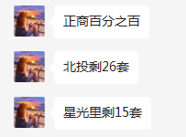
 |  |  |  |  |  |  |  |  |  |  |  |  | 2023年1月19日，北京市规划和自然资源委员会公布：大兴区魏善庄镇集体经营性建设用地入市试点（北部组团）项目DX07-0303-0012地块使用权挂牌公告，建筑使用性质为F81绿隔产业用地（建设共有产权住房），截至价值时点，该地块尚未成交。
 |  |  |  |  |  |  |  |  |  |  |  |  | 2023-07-07 | 2019-09-12

地块名称 | 城市 | 地块编号 | 用地性质 | 建设用地面积(㎡) | 规划建筑面积(㎡) | 容积率 | 出让方式 | 详细规划 | 集中供地 | 截止时间 | 受让单位 | 起始价(万元) | 保证金(万元) | 保证金截止时间
大兴区瀛海镇区级统筹集建地YZ00-0803-2019、2057地块F81集体产业用地 | 北京市 | 京规自集使挂(兴)[2023]005号 | 住宅用地 | 59523.36 | 130951.38 | 2.2 | 挂牌 | F81集体产业用地(建设共有产权住房) | -- | 2023-04-23 00:00:43 | 湖北文旅园区建设发展集团有限公司 、中建壹品投资发展有限公司 | 188205.82 | 57000 | --
大兴区瀛海镇区级统筹集建地YZ00-0803-2006、2029、2031地块F81集体产业用地 | 北京市 | 京规自集使挂(兴)[2023]004号 | 住宅用地 | 87287.8 | 192033.17 | 2.2 | 挂牌 | F81集体产业用地(建设共有产权住房) | -- | 2023-04-24 00:00:43 | 北京大兴发展集地开发有限公司 | 275143.79 | 83000 | --
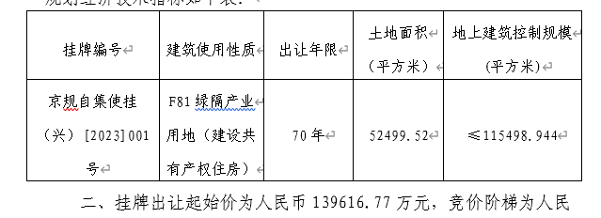
大兴区西红门镇集体经营性建设用地2号地2-002A地块 | 北京市 | 京规自集使挂(兴)[2023]002号 | 商业/办公用地 | 82500 | 165000 | 2 | 挂牌 | F81集体产业用地 | -- | 2023-03-27 00:00:43 | 电建智汇(北京)运营管理有限公司 | 260700 | 78000 | --
北京市大兴区瀛海镇集体经营性建设用地入市试点(一期) YZ00-0803-0012 地块 | 北京市 | YZ00-0803-0012 | 住宅用地 | 40082.2 | 60123.3 | 1.5 | 挂牌 | F81绿隔产业用地(建设人才公寓) | -- | 2021-12-20 00:00:43 | 北京博大新元房地产开发有限公司 | 81924.01 | 16400 | --
北京市大兴区魏善庄镇集体经营性建设用地(北部组团)项目DX07-0303-0009地块 | 北京市 | 京土集使挂(兴)[2021]001号 | 其它用地 | 47891.57 | 105361.45 | ≤2.2 | 挂牌 | F81绿隔产业用地 | -- | 2021-07-29 00:00:43 | 北京兴瑞众信投资管理有限公司 | 91664.46 | 27500 | 2021-07-29 17:00
北京市大兴区西红门镇集体经营性建设用地2号地D地块 | 北京市 | 京土集使挂(兴)[2020]003号 | 其它用地 | 72673.49 | 159882 | ≤2.2 | 挂牌 | F81绿隔产业用地 | -- | 2020-12-24 00:00:43 | 中节能首座(北京)建设有限公司 | 252613.56 | 80000 | 2020-12-23 17:00
北京市大兴区黄村镇狼垡地区集体产业用地2号地DX00-1002-L06地块 | 北京市 | 京土集使挂(兴)[2020]001号 | 综合用地(含住宅) | 43870.1 | 109675.25 | ≤2.5 | 挂牌 | F81绿隔产业用地 | -- | 2020-12-22 00:00:43 | 北京兴业恒盛置业有限公司 | 148061.58 | 45000 | 2020-12-17 17:00
集体建设用地区级统筹大兴区瀛海镇YZ00-0803-2010、2013A、2013B、2014、2016地块 | 北京市 | 京土集使挂(兴)[2019]002号 | 综合用地(含住宅) | 47891.78 | 108059 | f81≤2.5 | 挂牌 | F81绿隔产业用地(建设共有产权房) | -- | 2019-09-12 00:00:43 | 北京上瑞置业有限公司 | 151283 | 50000 | --
集体建设用地区级统筹大兴区瀛海镇YZ00-0803-2009、2012A、2012B、2015地块 | 北京市 | 京土集使挂(兴)[2019]001号 | 综合用地(含住宅) | 41000.75 | 102502 | f81≤2.5 | 挂牌 | F81绿隔产业用地 | -- | 2021-02-09 00:00:43 | 中建三局房地产开发有限公司 、湖北省鄂旅投置业集团有限公司 | 146578 | 45000 | --
集体建设用地区级统筹大兴区瀛海镇YZ00-0803-2003、2004、2005A、2005B、2008地块 | 北京市 | 京土集使挂(兴)[2019]003号 | 综合用地(含住宅) | 62136.68 | 147241 | f81≤2.5 | 挂牌 | F81绿隔产业用地(建设共有产权房) | -- | 2020-12-25 00:00:43 | 北京北投如郡房地产开发有限公司 | 206138 | 62000 | 2020-12-24 17:00
北京市大兴区西红门镇集体经营性建设用地入市试点2号地C地块(2-006-1)F81绿隔产业用地 | 北京市 | 京土集使挂(兴)[2018]002号 | 其它用地 | 40285.32 | 80571 | ≤2.0 | 挂牌 | F81绿隔产业用地 | -- | 2019-03-08 00:00:43 | 中铁第五勘察设计院集团有限公司 、中国铁建投资集团有限公司 、中铁十一局集团有限公司 、中铁磁浮交通投资建设有限公司 、中铁建设集团房地产有限公司 | 127302.2 | 40000 | --

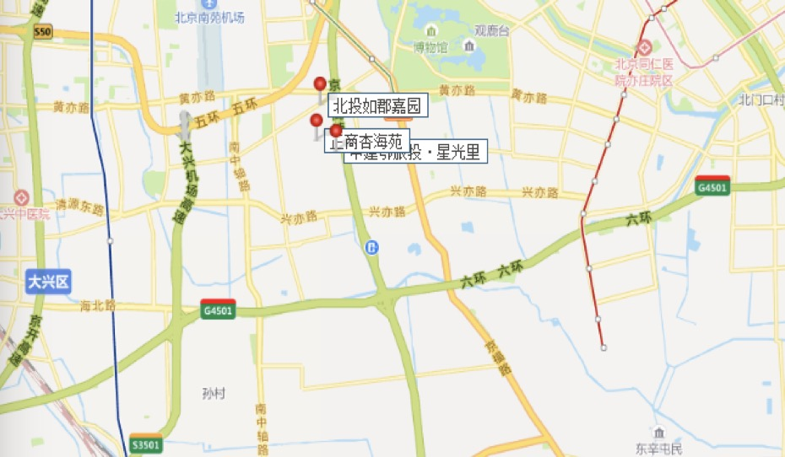

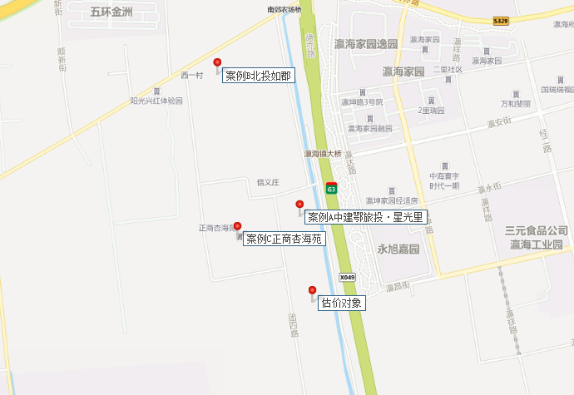

共有产权房案例
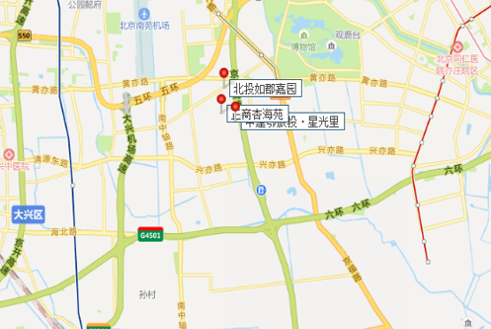
项目名称 | 套数 | 均价 | 份额 | 备注
国瑞瑞福园 | 999 | 29000 | 60%
海珀云翡（绿地兴景苑） | 171 | 17500 | 40%
DX00-0102-0802（兴念雅苑） | 584 | 29000 | 60%
DX07-0102-6011（四季盛景园） | 2224 | 29000 | 80%
三元德宏（兴宏雅苑） | 360 | 30000 | 70%
北投如郡嘉园 | 1508 | 29000 | 70% | 集体土地
中建鄂旅投·星光里 | 1101 | 29000 | 70% | 集体土地
正商杏海苑 | 1130 | 29000 | 70% | 集体土地
首创美澜湾 | 348 | 不详 | 79% | 安置房转化

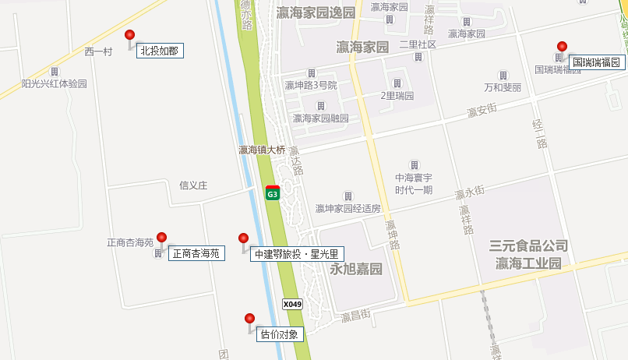
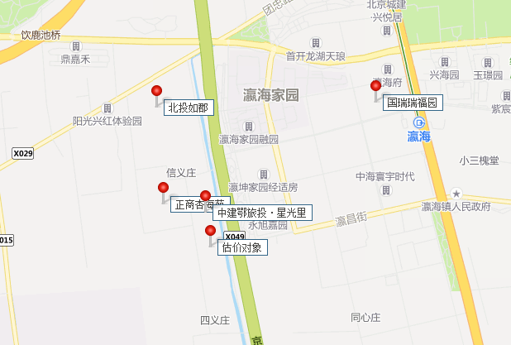

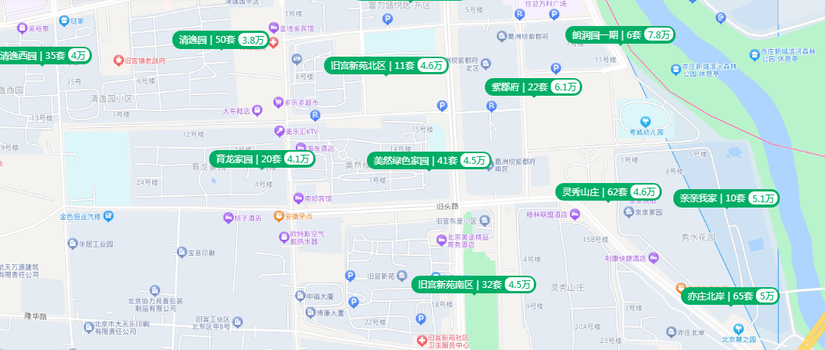

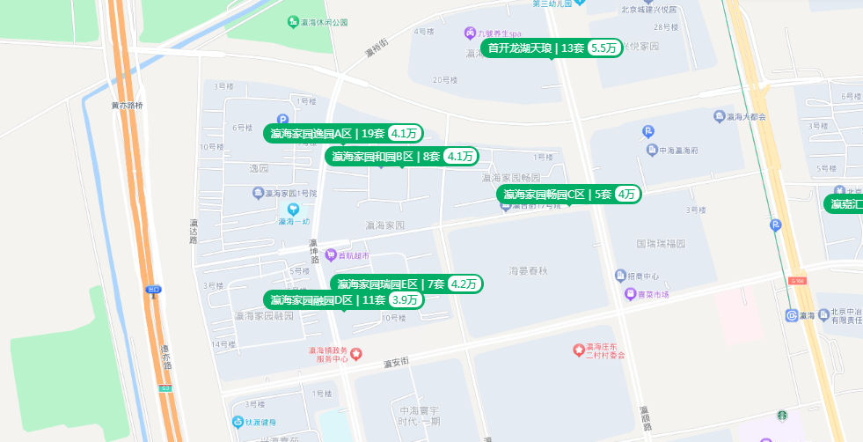

二手房变化趋势
Feb-23 | 43722
Feb-21 | 41403 | 0.94696034033 | 95
Dec-20 | 41952 | 0.95951694799 | 96
Sep-19 | 43326 | 0.9909427748 | 99

https://mobile.anjuke.com/fangjia/beijing2019/daxing/

